Index

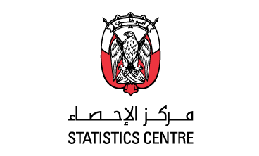

Non-oil Foreign Merchandise Trade Through the Ports of Abu Dhabi Emirate 2022 |  |  |  | حركة التجارة الخارجية السلعية غير النفطية عبر منافذ إمارة أبوظبي 2022

 | Metadata
 | Enquiries

Table description | Link | Series start | Series end | وصف عنصر البيانات

Non-oil of trade components (in million AED), 2022 | Table 1 | Jan-22 | Dec-22 | قيمة التجارة الخارجية غير النفطية بالمليون درهم 2022
Non-oil of Trade components (year-on-year growth), 2022 | Table 2 | Jan-22 | Dec-22 | التجارة الخارجية غير النفطية (النمو على أساس سنوي) 2022
Non-oil exports by good HS, (in millions AED), 2022 | Table 3 | Jan-22 | Dec-22 | الصادرات غير النفطية حسب أقسام النظام المنسق بالمليون درهم 2022
Re-exports by good HS, (in millions AED), 2022 | Table 4 | Jan-22 | Dec-22 | المعاد تصديره غير النفطي حسب أقسام النظام المنسق بالمليون درهم 2022
Imports by good HS, (in millions AED), 2022 | Table 5 | Jan-22 | Dec-22 | الواردات غير النفطية حسب أقسام النظام المنسق بالمليون درهم 2022
Non-oil exports by country (in millions AED), 2022 | Table 6 | Jan-22 | Dec-22 | الصادرات غير النفطية حسب الدولة بالمليون درهم 2022
Non-oil Re-exports by country (in millions AED), 2022 | Table 7 | Jan-22 | Dec-22 | المعاد تصديره غير النفطي حسب الدولة بالمليون درهم 2022
Non-oil Imports by country (in millions AED), 2022 | Table 8 | Jan-22 | Dec-22 | الواردات غير النفطية حسب الدولة بالمليون درهم 2022
Value of trade by region (in millions AED), 2022 | Table 9 | Jan-22 | Dec-22 | التجارة الخارجية غير النفطية حسب المنطقة بالمليون درهم 2022
Value of trade by transportation means (in millions AED), 2022 | Table 10 | Jan-22 | Dec-22 | التجارة الخارجية غير النفطية حسب وسيلة النقل بالمليون درهم 2022

For the full set of data available with this release refer to the DataCube | DataCube

